Sheet1
木造・中大規模建築物完成見学会のご案内
新潟県木づかい事業・県産材利用促進センター上棟！
か

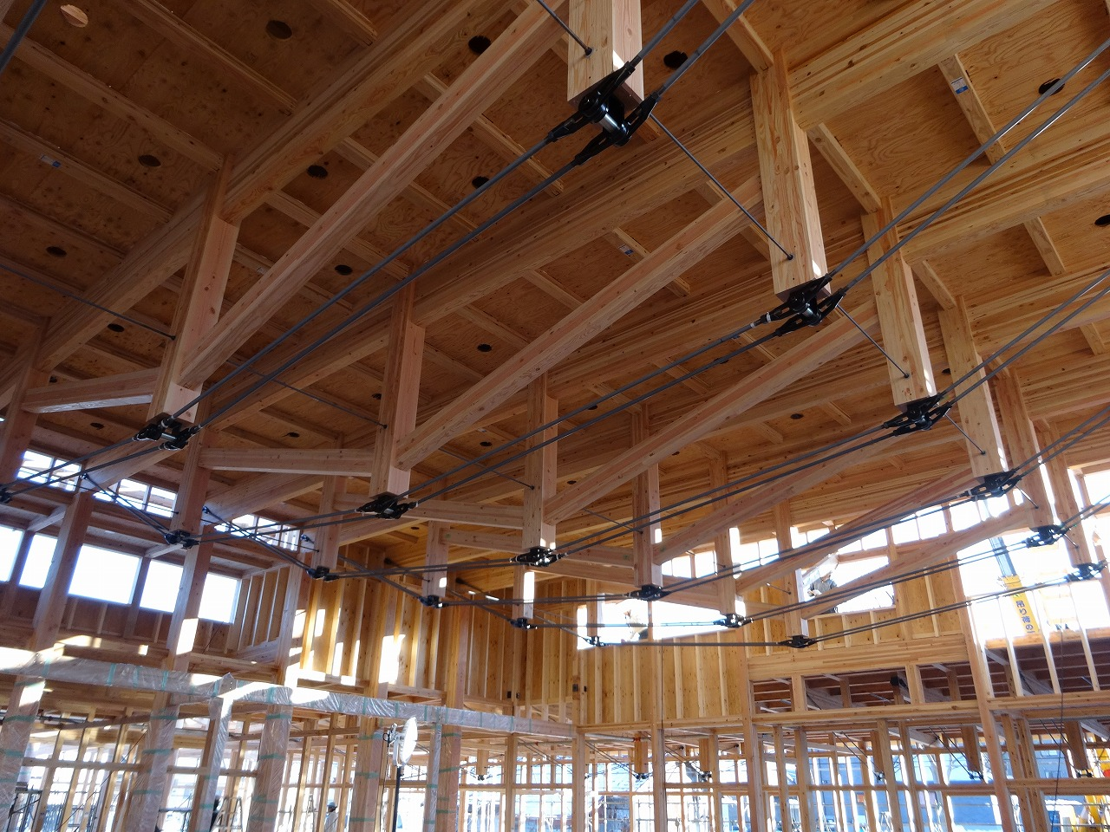
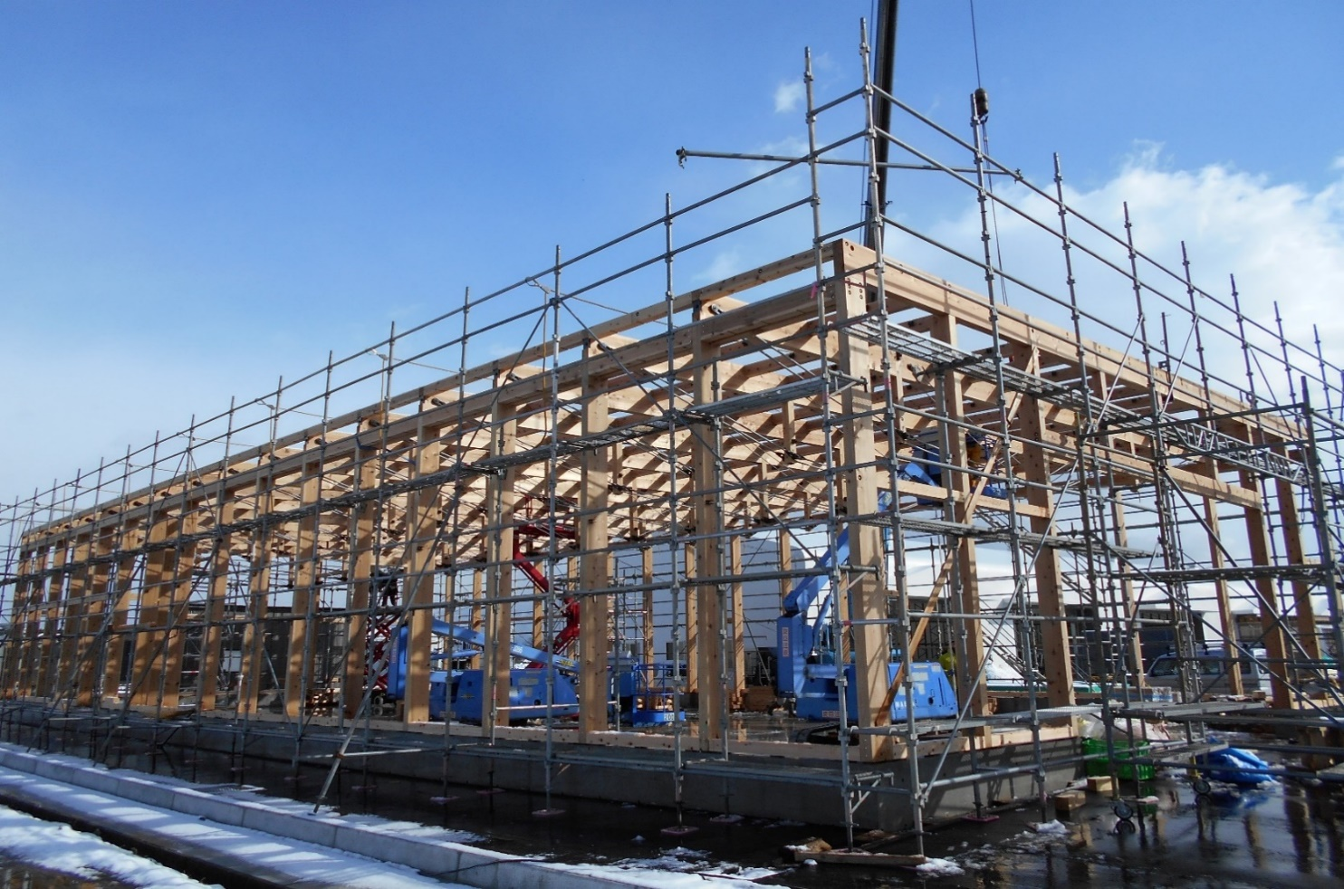
◆新潟県 ◆積雪１３０㎝
◆スパン １４．５６ｍ
（2019/2月撮影）

鉄骨から『木造』へ。

～ＡＴＡハイブリッドトラス構法～

コメリＨＤ向け、 弊社全自動プレカット加工！
● 今まで鉄骨しかできなかった建築物が、一般流通材を使用して、木造の大スパンを可能に
できるのは、ハイブリッドトラス構法だけです。
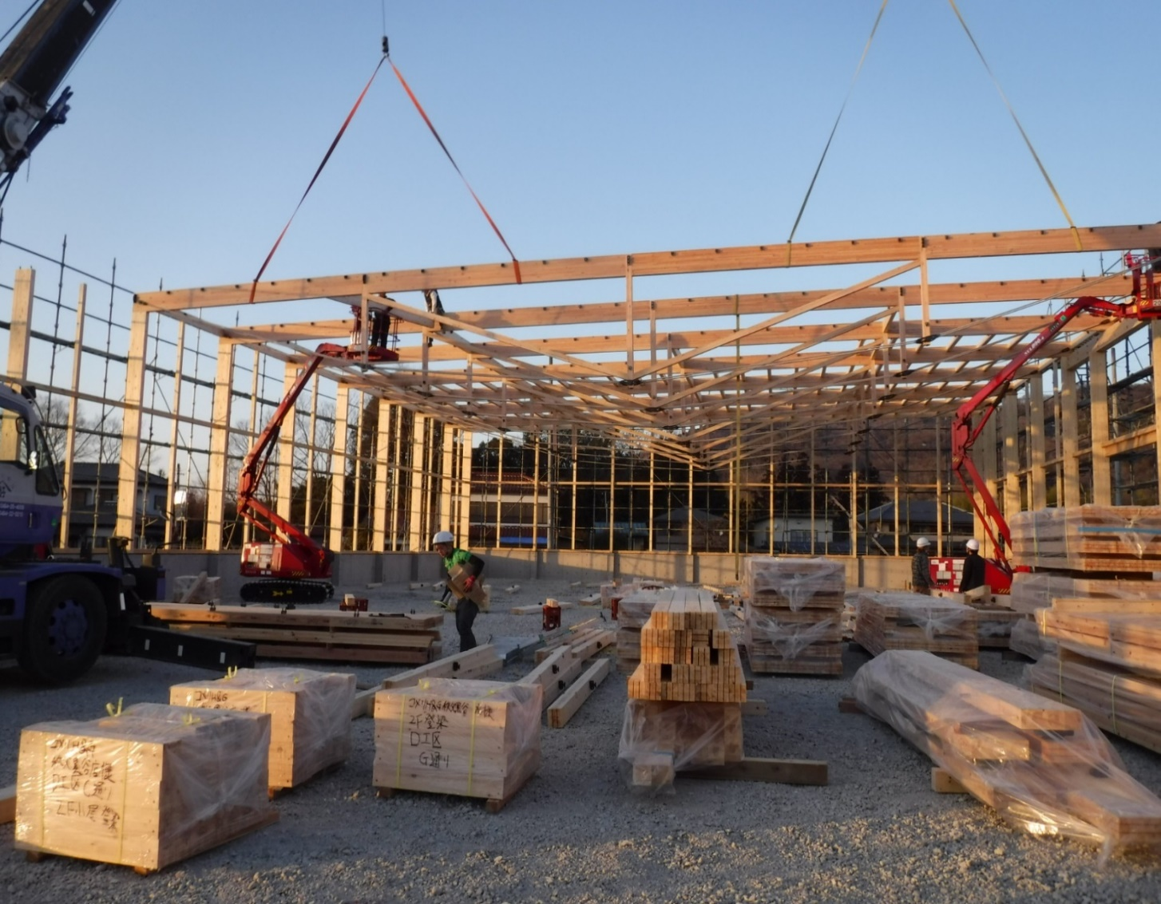
◆埼玉県 ◆積雪１００cm
◆スパン ２３．６６ｍ
（2019/2月撮影）
● 非住宅・中大規模建築において、国が木造化を推奨しています。
（地域材で機械等級区分ＪＡＳ認定材を使用すると補助金対象になります。）

● トラスや張弦梁トラスを使用し、デザイン性にも優れているため、店舗や公共施設にも
活用ができます。


◇◇カリキュラム◇◇

１３：３０～ | 受付開始

１３：４５～ | 「森林事業から木造非住宅の経営戦略」について
 | 代表取締役 坂詰 一年

１３：５５～ | 「ＡＴＡハイブリッドトラス構法」について
 | 株式会社ATA 代表取締役 大倉 義憲 様

１５：００～ | 「全国初、トラス構法プレカット自動加工システム開発と
 | 地域材で機械等級区分ＪＡＳ認定材の活用」について |  | ※セミナーと見学会会場が異なりますので、お間違いないよう、お願い致します。
 | 専務取締役 桐生 透 |  | ※お手数ですが別紙にて、必要事項を記載の上、ＦＡＸでご返信下さい。
株式会社 坂詰製材所 【担当 桐生・鎌田】
TEL ０２５０-６８-２２５０
１５：3０～ | 第４工場へ移動、完成見学会 | （※ＣＰＤ対象セミナー）

 | ゲスト・ネットイーグル株式会社 様

